Sheet1
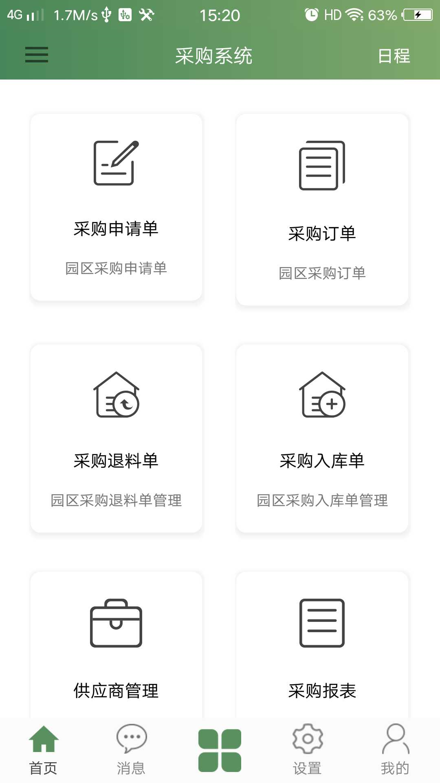
1
2
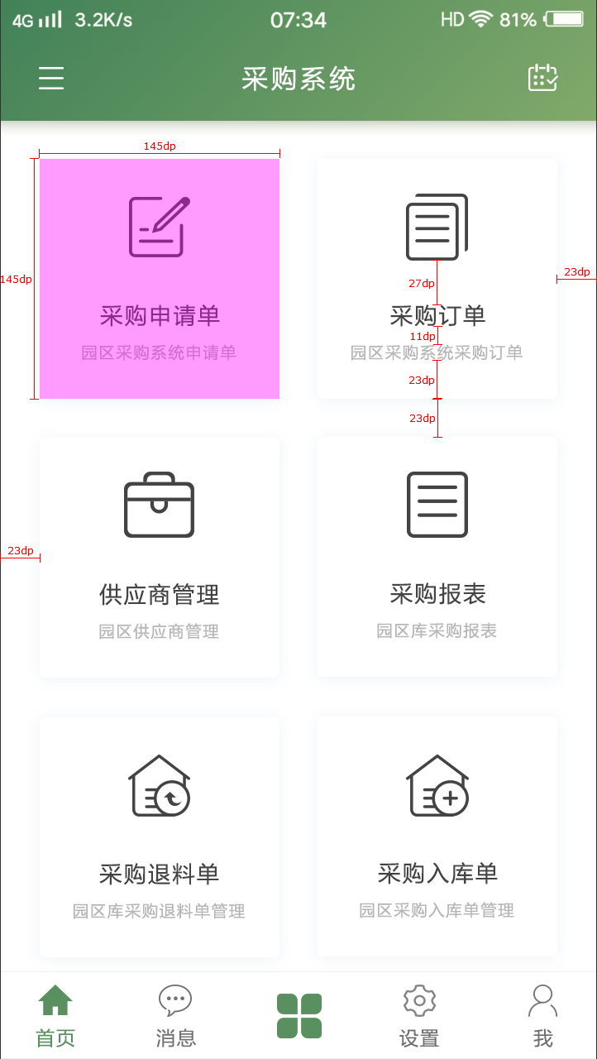
序号 | 问题描述 | 截图
1 | 菜单icon请换成白色#fff，且与左边框间距调整成23dp
2 | 请把所有的导航栏标题都调整成居中
3 | 卡片之间的间距过大，请按照设计稿的标注调整
4 | 这个卡片的尺寸与其它的不一样，每个卡片都是正方形的固定尺寸，请按照标注调整
5 | icon、主标题、副标题的间距请按照标注调整

3
4

5

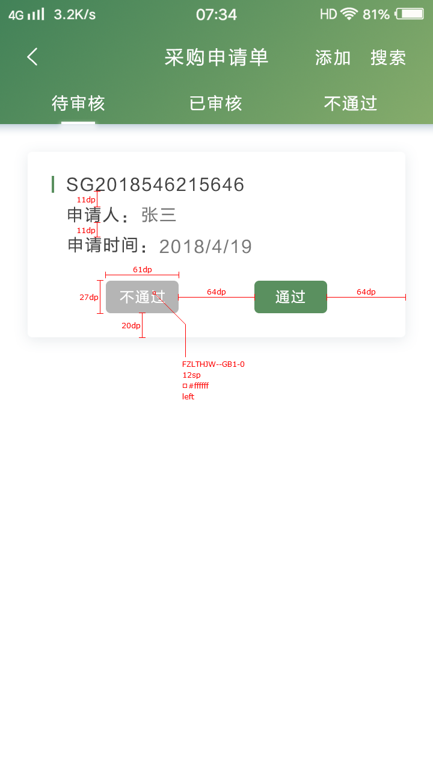
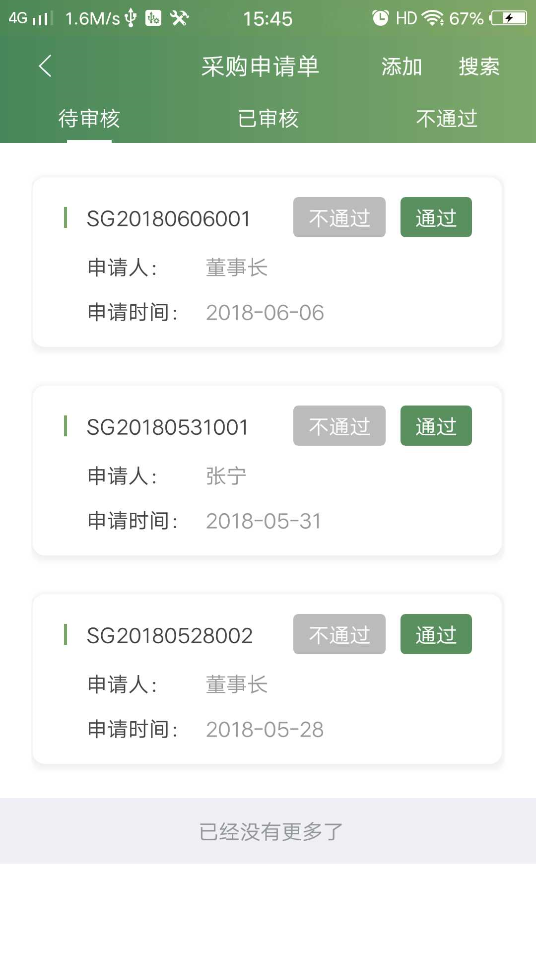
6 | 两个按钮的位置和属性请按照标注调整
7 | 行间距请按照标注调整
8 | 卡片之间的间距都是不包括阴影高度的，计算所有间距的时候请当做阴影是隐形的，所有计算有误差的卡片都请调整一下
9 | 如果一定要加这句话，请把底色去掉
7
6

8

9

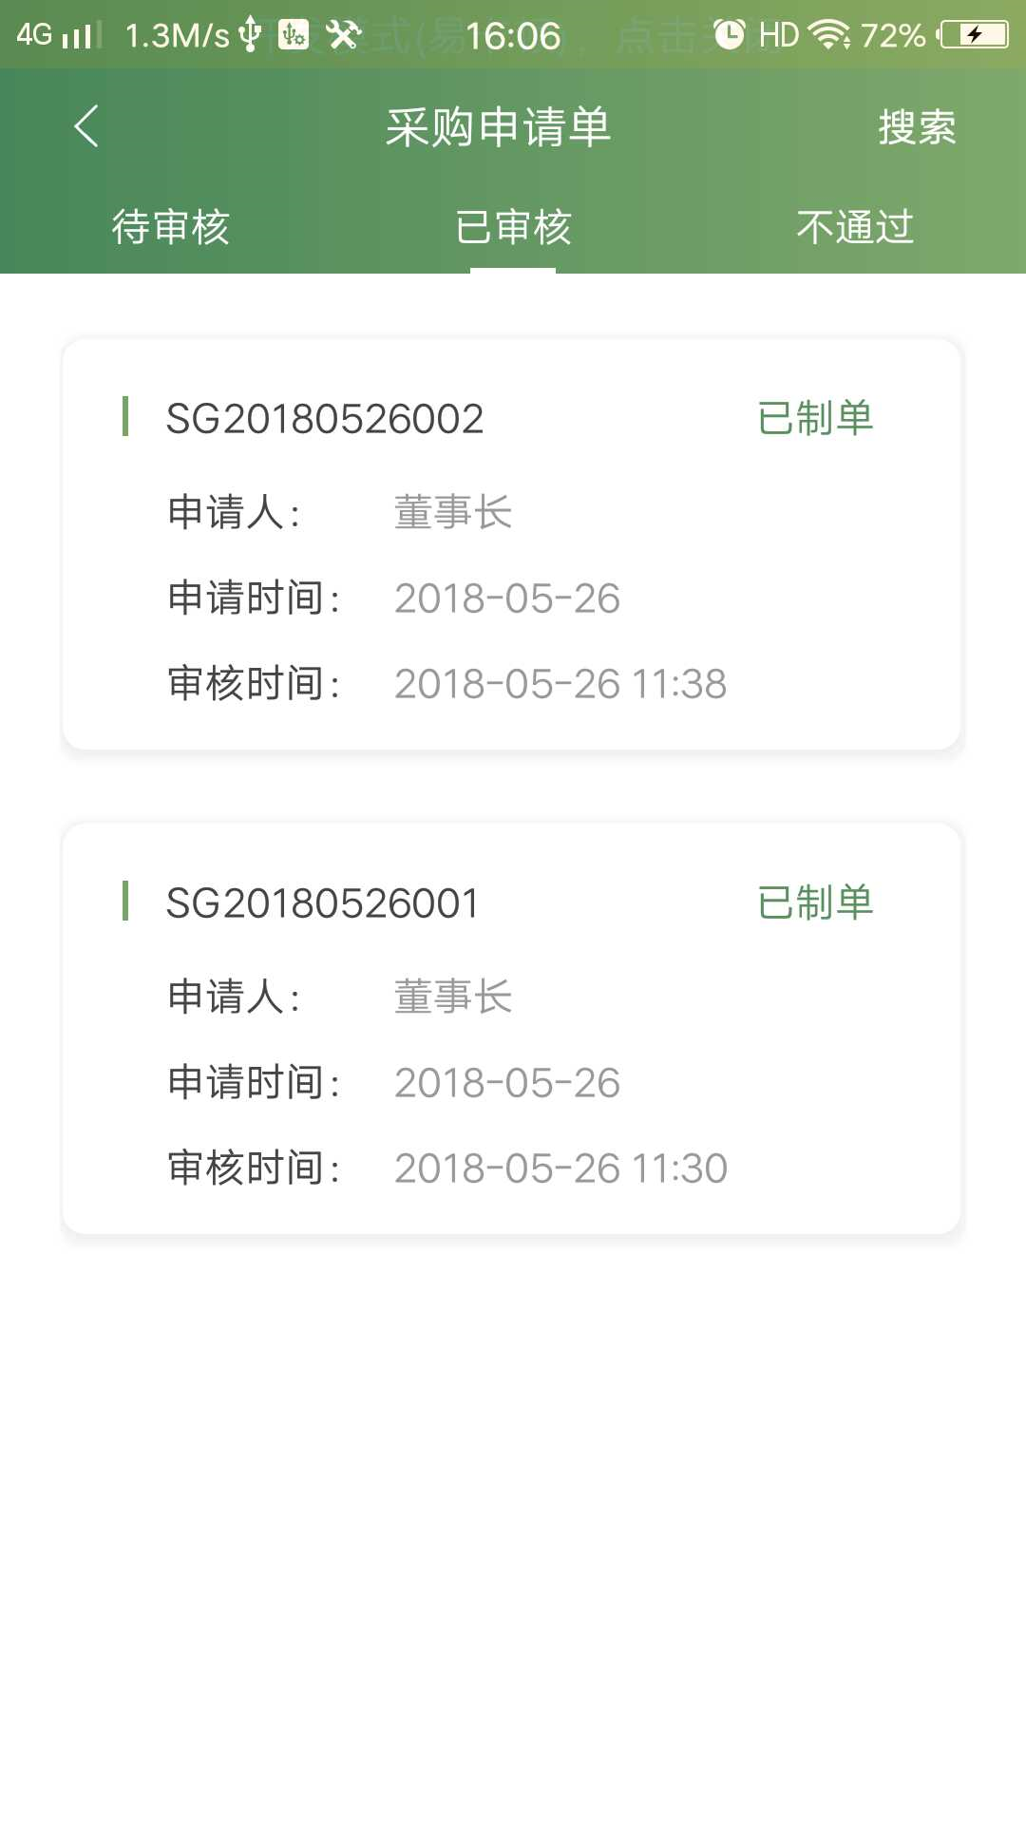

10 | 同7，间距请按照标注修改，类似页面以后不再赘述
11 | 卡片右侧的元素距卡片右边缘都是20dp，类似页面不再赘述
 | *“不通过”页面也请按照这个标准修改

10
11

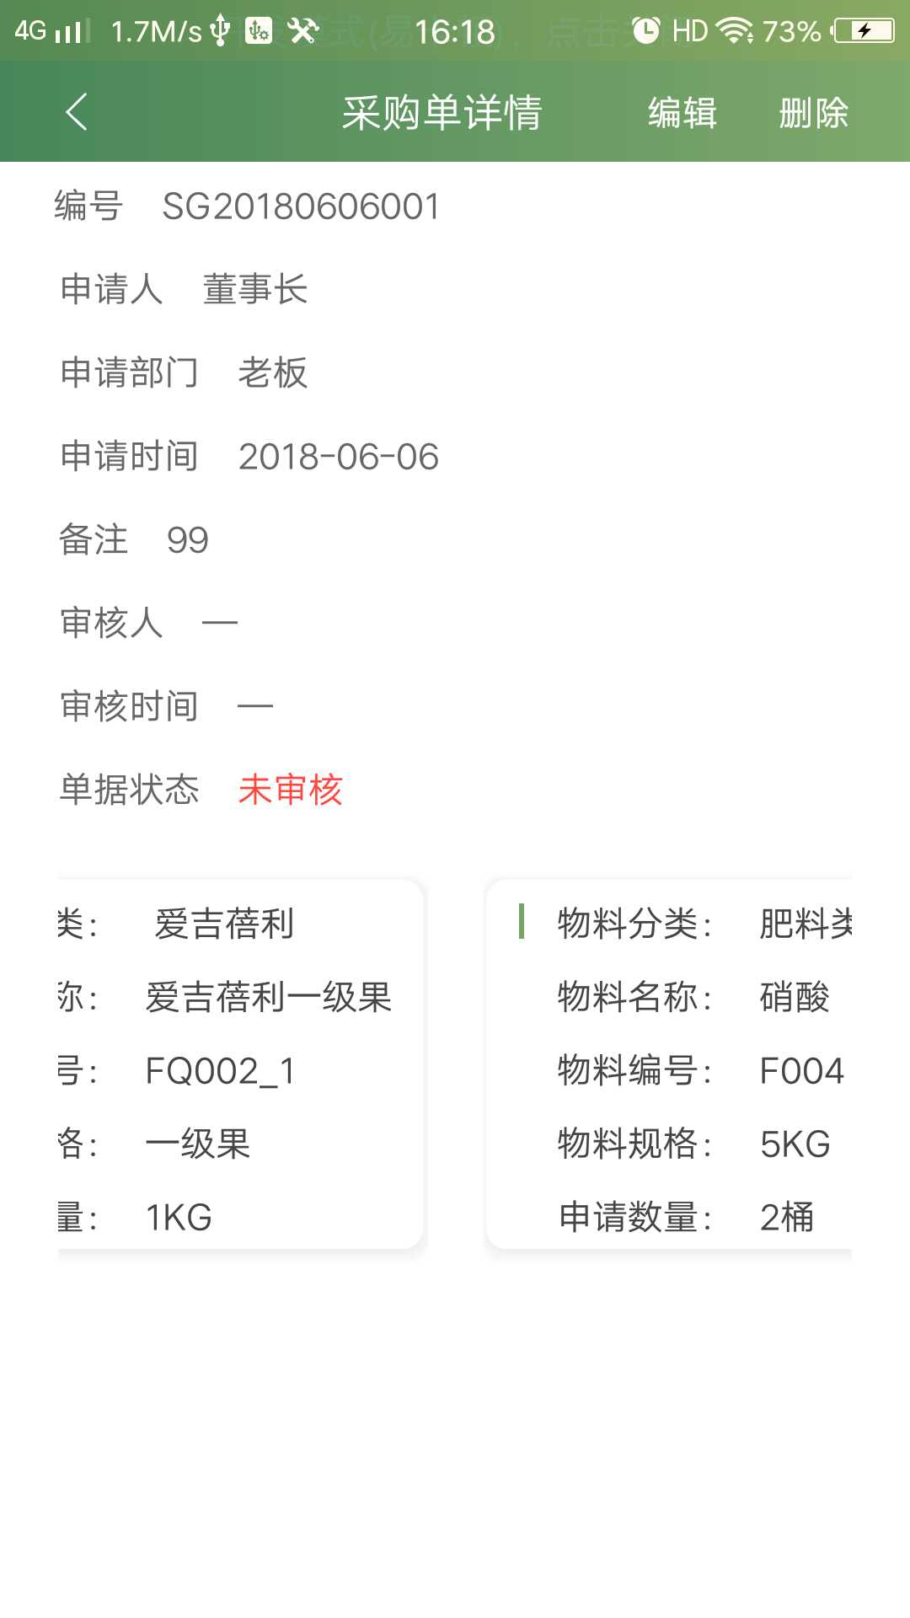
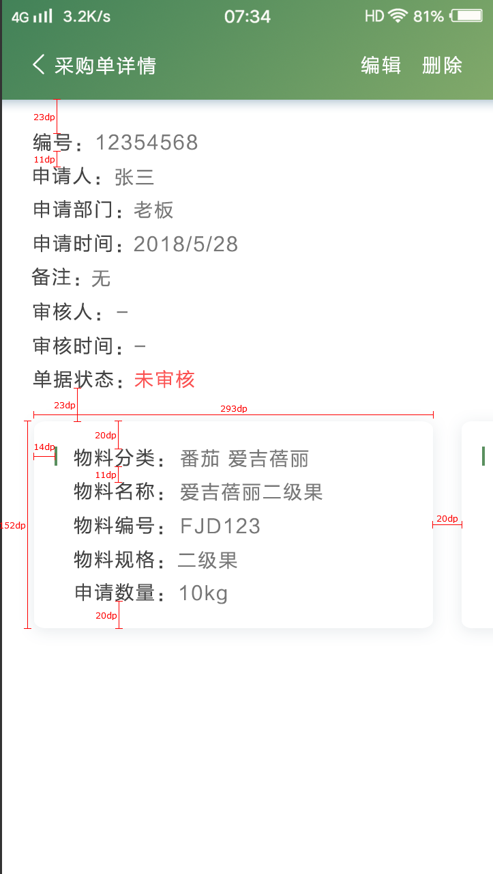
14
12
12 | 行间距、卡片与文字间距请按照标注调整；卡片大小及间距请按照标注调整
13 | 卡片在滑动的过程中，显示范围是整个横屏，不需要留间距（参考设计稿）
14 | 三级以上页面的标题都是左侧显示，请把所有不符合标准的页面修改好
12

12
13
13

12

